Sheet1
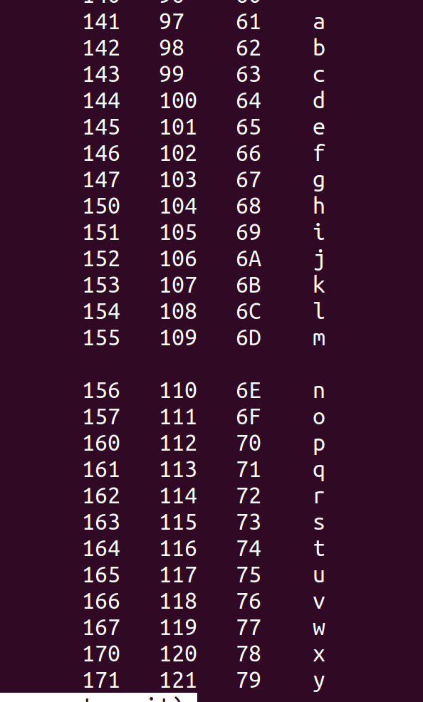
%rbx=%rdi=%rsi=char* input
从内存中fs:0x28段寻址，放到内存%rsp+0x18处

读取的字符串长度要==6

movzbl (%rbx,%rax,1),%ecx 这里%rax被设置为了恒0，%rbx=char* input 所以这条指令将我输入的字符串第一个字符放到%ecx中

%rcx=%rdx=我输入的字符串第一个字符 | M[%fs:0x28] | %rsp+0x18(24)
and $0xf,%edx 强制将ASCII的数字值转换为数字值
 | 0x0 | %rsp+0x16(22)
接下来好像就是个循环，直到%rax==6为止 这个过程干的事情就是将0x4024b0+数值中的内容 搬到%rsp+0x10+x上，x随rax增大而增大 | 六
 | 五
mov $0x49245e,%esi 这里的地址中字符串为flyers | 四
 | 三
我输入123456得到的在栈中字符串为aduier 但是应该是flyers:66 6C 79 65 72 73 | M[0x4024b0+输入的第二个数值]
i：0x69 | M[0x4024b0+输入的第一个数值] | %rsp+0x10
o:因为o为0x6f and 0xf,0x6f 得到0xf
n
e
f
g
ionefg

 | 我输入的string第一个字符 | phase_5:%rsp

